REMITO
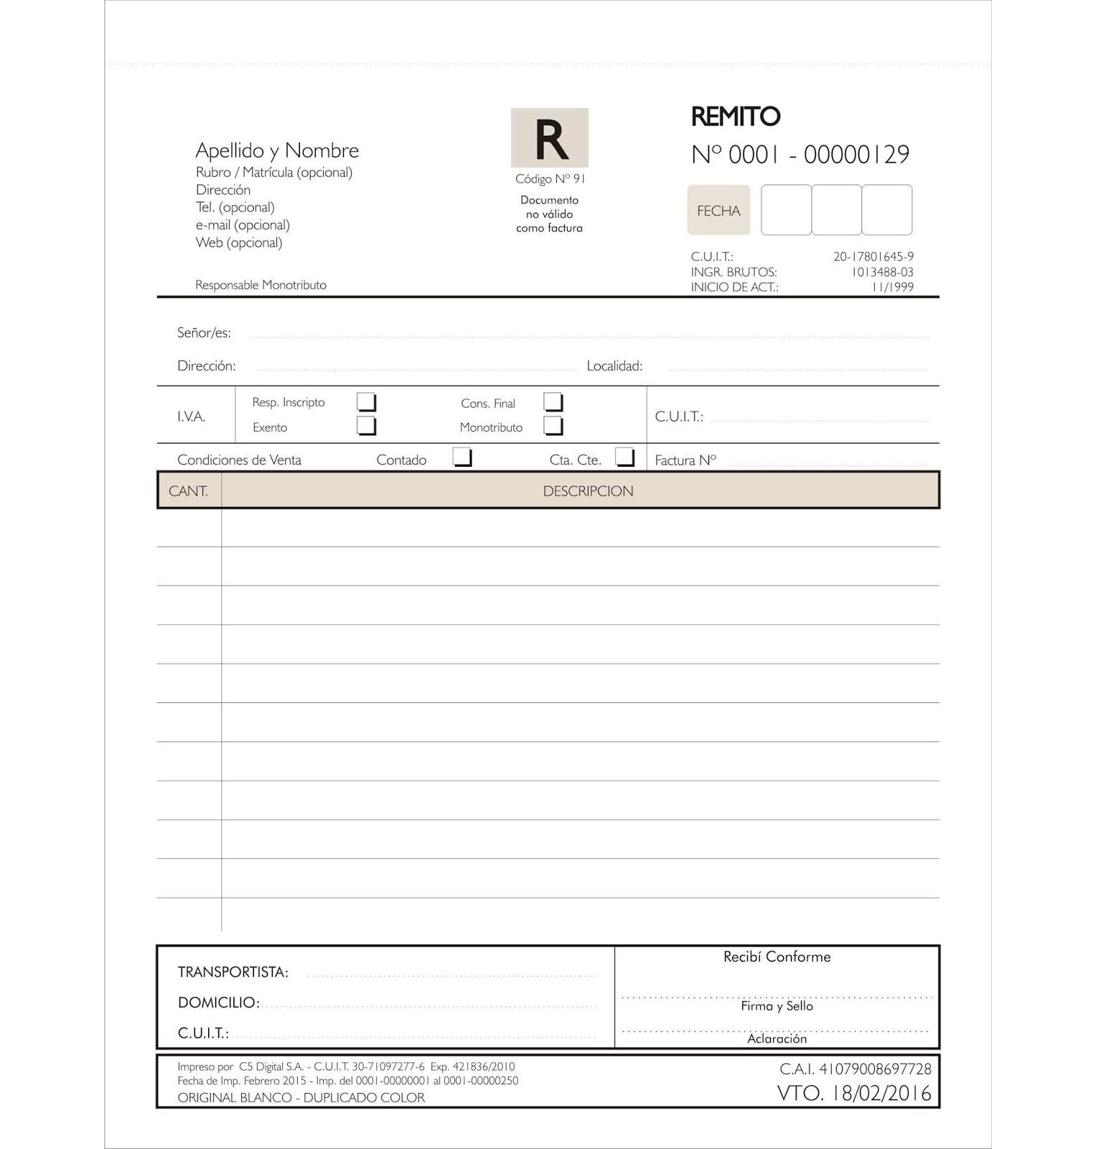

CANT | CODIGO | ITEM | DESCRIPCION | UNxCaja | IMPORTE | TOTAL

